Sheet1

Nhảy đến 1 dòng


Xóa 1 dòng: Esc + D + D




Lưu: wq


Thoát không lưu: q!


jump to previous page or next page: ctrl+b or ctrl+f

Tìm kiếm
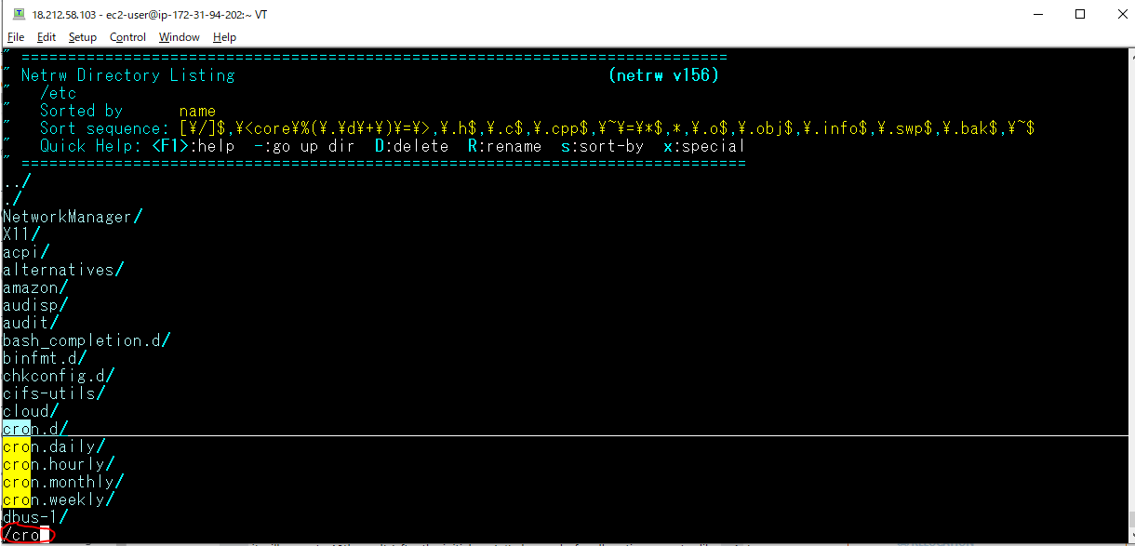

Find next: n




Find previous: N

